Listino
 | Elenco Prodotti PON SMART CLASS Asse II – Infrastrutture per l’istruzione – Fondo europeo di sviluppo regionale (FESR) Avviso 4878 del 17 aprile 2020
 |  |  |  | CONTATTI: Know K.Srl - T. 0881 727282 M. 3455451493 Giovanni Paradiso: g.paradiso@knowk.it Lucia Ladisa: l.ladisa@knowk.it |  | IVA INCLUSA

 | ACCESSORI E PERIFERICHE HARDWARE
Cod. MEPA | PRODOTTO | DESCRIZIONE BREVE | LINK SCHEDA PRODOTTO | LINEE GUIDA SINTETICHE | Q.tà | Prezzo Unitario | TOTALE
KK-M250 |  | Webcam | Webcam | Ideale per i professionisti in viaggio, dotata di una struttura compatta, pieghevole e girevole a 360°. Cod.: 960-000842 • Qualità HD 1080p e design compatto • Ripiegabile per la massima praticità • Rotazione di 360° per poterla orientare in tutte le direzioni • Compatibile con le tue applicazioni per videoconferenze5 | 1 | 96.38 € | 96.38 €
KK-510 | 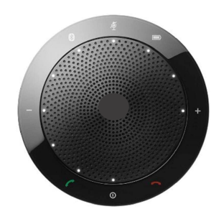 | Speaker vivavoce con microfono - Modello 510 | Speaker vivavoce con microfono - Modello 510 | Indicatore del livello della batteria - Accensione/spegnimento - Indicatore di silenzioso - Bluetooth - Termina o rifiuta la chiamata - Rispondi alla chiamata | 1 | 250.00 € | 250.00 €
KK-SMART-DC550 | 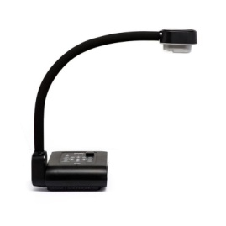 | SMART Document Camera 550 | SMART Document Camera 550 | Create lezioni dinamiche e interattive Con il sistema Wireless e la batteria integrata la SMART Document Camera migliora il modo in cui gli insegnanti acquisiscono e visualizzano immagini e video dal vivo con audio. Gli insegnanti utilizzano la SMART Document Camera per mostrare documenti stampati, oggetti e persino il contenuto del microscopio ovunque nella classe, creando un’esperienza interattiva con il software SMART Notebook. Notebook Ready. Alimentato da SMART Notebook, mostra i feed video dal vivo e cattura le immagini all’interno delle lezioni di Notebook in modo che gli studenti possano spostarsi, scrivere e salvare. Gli insegnanti controllano la fotocamera direttamente da Notebook, rendendo i contenuti di una lezione multimediale senza soluzione di continuità. Portatile e Adattabile. La connettività Wi-Fi dual-band (2,4 GHz e 5 GHz) e la batteria ricaricabile da 6,5 ore offrono agli insegnanti la libertà di utilizzare la SMART Document Camera da qualsiasi punto dell’aula. Inoltre, le opzioni standard HDMI e USB consentono agli insegnanti di scegliere la posizione e le impostazioni più adatte a loro. Ogni oggetto, ogni formato, ogni dimensione. Il design flessibile a collo di cigno cattura immagini e video da qualsiasi angolazione, è possibile manipolare immagini 3D virtuali. Collega facilmente la SMART Document Camera a un microscopio per consentire a tutta la classe di visualizzare e interagire con oggetti minuscoli in grande stile. Real-time HD. Concetti astratti prendono vita grazie alla vivida risoluzione HD 1080p con funzionalità di zoom digitale 12x e video a 30 fps con audio. Gli insegnanti convertono contenuti in tempo reale in materiali multimediali di alta qualità e esperienze di apprendimento pratico. | 1 | 852.78 € | 852.78 €
KK-DC-JT-I8 |  | Document Camera Wireless DC-JT-I8 | Document Camera Wireless DC-JT-I8 | Visualizzatore Interattivo Wireless - Pixel fotocamera: 800M - Risoluzione: 3264*2488 - Auto Focus Range Wi-Fi da min. 720P a 1080P intervallo di 30 Frame/sec - Dimensione max acqusizione immagini: A4, RGB 24 immagini colore, con intervalli <1s Grado di rotazione max: 270°; Grado di rotazione per foto max: 90°; filmare e registrare le attività in classe max: 180 gradi; Struttura Alluminio, la base è magnetica; File supportati: JPG,BMP,PNG,GIF, e TIF per le immagini, mentre PDF,DOC,TXT,RTF,XLS per i file，FLV,MP4,AVI per i video; - Velocità Connessione Wireless: 300M/S; - Luce: n. 2 LED; - Riesce ad acquisire video su qualsiasi attività svolta in classe (foto/video/immagini) | 1 | 198.99 € | 198.99 €
KK-F-SV600 | 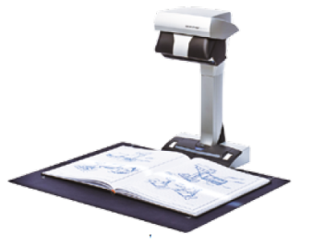 | ScanSnap SV600 | ScanSnap SV600 | Digitalizza qualsiasi documento, con facilità Lo ScanSnap SV600 consente di scansionare giornali, documenti rilegati, libri o riviste senza dover rimuovere la rilegatura o tagliare le pagine. Funzionamento “one touch” per PC e Mac Scansione di un gran numero di documenti di tutti i giorni compresa la carta sciolta, materiale rilegato e oggetti delicati Capacità multi-ritaglio per la scansione contemporanea di diversi documenti Capacità di scansione continua con funzione di “rilevamento sfogliamento pagina” e “scansione temporale” La Tecnologia VI consente di minimizzare le irregolarità nella qualità delle immagini Correzione della distorsione e curvatura del materiale legato con “Book Image Correction” L’ingombro ridotto e il design robusto ne consentono un facile posizionamento in qualsiasi ambiente. | 1 | 871.08 € | 871.08 €
KK-F-FI7300NX | 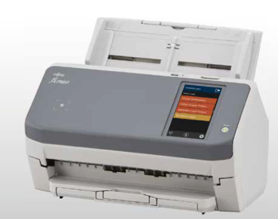 | Scanner di immagini FUJITSU fi-7300NX | Scanner di immagini FUJITSU fi-7300NX | Basato sulla tecnologia di scansione più affidabile della categoria, lo scanner fi 7300NX assicura acquisizioni veloci ed affidabili alle aziende che necessitano di controllare il flusso documentale periferico. Con l’ADF da 80 fogli può eseguire scansioni alla velocità di 60 ppm (120 ipm durlex) alla risoluzione di 300 dpi. | 1 | 1,598.20 € | 1,598.20 €
KK-F-SP-1120 |  | Scanner di immagini FUJITSU SP-1120 | Scanner di immagini FUJITSU SP-1120 | A prova di futuro. La scansione semplificata offre nuove potenzialità per l’acquisizione professionale di documenti Ingegnoso. Creato appositamente con un software completo per ottimizzare l’efficienza. Affidabilità. Converte in modo intuitivo e affidabile i documenti fisici in formato digitale. Convenienza. Design semplice e di facile utilizzo,ideale per il posizionamento sulla scrivania. | 1 | 480.68 € | 480.68 €
KK-V370 | 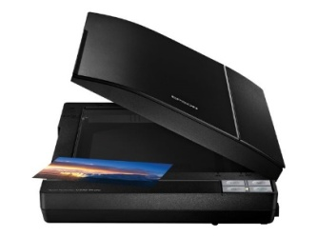 | Scanner EPSON Perfection V370 Photo | Scanner EPSON Perfection V370 Photo | Tipo di dispositivo Scanner piano – desktop - Tipo interfaccia USB 2.0 - Elemento di scansione CCD - Sorgente luminosa LED - Formato max documento A4 (210 x 297 mm). | 1 | 213.00 € | 213.00 €
 | HARDWARE INPUT/OUTPUT
Cod. MEPA | PRODOTTO | DESCRIZIONE BREVE | LINK SCHEDA PRODOTTO | LINEE GUIDA SINTETICHE | Q.tà | Prezzo Unitario | TOTALE
KK-SMART-MX265-V2 |  | Display SMART MX265-V2 | Display SMART MX265-V2 | Display interattivi SMART Board serie MX con modulo iQ integrato e nuova tecnologia HyPr Touch™ con IR avanzato I display interattivi SMART Board serie MX possiedono gli elementi essenziali di cui gli docenti ed educatori hanno bisogno per portare i dispositivi ricercati dagli studenti in tutti gli ambienti di apprendimento. Il display V2, infatti, è un valore aggiunto per le scuole con budget limitato che necessitano di un display interattivo. I display (disponibili nelle dimensioni da 65″, 75″ e 86″), con risoluzione 4K Ultra HD, includono un abbonamento di un anno a SMART Learning Suite ed offre una garanzia triennale standard. Il modulo iQ offre l’accesso con un solo tocco alle applicazioni SMART Learning Suite, tra cui lezioni e attività su SMART Notebook®. Inoltre, è possibile accedere ai tools di strumenti di collaborazione: una lavagna digitale, un web browser e la condivisione dello schermo tramite connessione wireless. La nuova tecnologia iQ dei display SMART Board serie MX, inoltre, è lo strumento ideale per la didattica. Con un semplice tocco è possibile aprire l’accesso a tutte le applicazioni integrate del software di gestione interno. Così facendo, le aree di lavoro e le attività di SMART lav e SMART amp possono facilitare la fruizione delle lezioni. Lo stesso modulo iQ, inoltre, permette una migliore implementazione del sistema operativo Android grazie alla sua completa integrazione, velocizzando la condivisione dello schermo wireless compatibili con mobile device iOS e Android oltre ad una vasta gamma di computer. Fino a 20 tocchi simultanei. La nuova tecnologia HyPr Touch, con IR avanzato, garantisce la massima operabilità permettendo fino a 20 touch simultanei su schermo. In questo modo, gli studenti possono interagire appieno con il display ed il loro lavoro in aula può divenire maggiormente collaborativo e condivisibile. | 1 | 3,739.30 € | 3,739.30 €
KK-VES-IFD65TH752/3 | 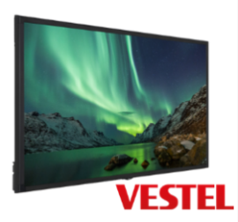 | Display VESTEL IFD65TH752/3 | Display VESTEL IFD65TH752/3 | Display Vestel interattivo a schermo piatto da 65″ basato su Android Il modello VESTEL IFD65TH7523 è un display interattivo a schermo piatto da 65″. Basato sul sistema operativo Android, fra le sue caratteristiche principali spicca la “cancellazione a palmo”. Questa funzione di cancellazione automatica del palmo, offre la possibilità a studenti e docenti di semplificare l’utilizzo della lavagna grazie ad una grande fluidità sia di scrittura che di cancellazione. Wireless presentation La funzione “Eshare” del modello Vestel offre ad insegnanti e studenti, la possibilità di condividere il proprio schermo in classe e nella sala riunione. L’applicazione consente di collegarsi a qualsiasi sistema operativo, visualizzando contemporaneamente fino a 4 schermate differenti. Il facile utilizzo di Android, inoltre, offre la possibilità di accedere alle lezioni ed agli strumenti di collaborazione tramite un semplice tocco. Tools e Oktopus (opzionale) Fra i tools preinstallati vi sono lavagna, browser web e la condivisione su schermo wireless di cui sopra. Essenziale è l’app e-Share tramite la quale è possibile avviare la condivisione fra più device consentendo anche l’interazione collaborativa. Quest’ultima è garantita dall’app “Annotation Toll” tramite la quale si possono gestire anche documenti condivisi- Di aggiunta opzionale è il software di gestione interno “Oktopus” (EDU version), che aumenta la funzione collaborativa del display Vestel grazie alle sue applicazioni di annotazione, collaborazione e l’apprendimento condiviso. Il dispaly Vestel, grazie alle sue applicazioni integrati, rappresenta uno fra i display interattivi più utili e funzionali all’utilizzo didattico. | 1 | 3,233.00 € | 3,233.00 €
KK-SMART-PODIUM | 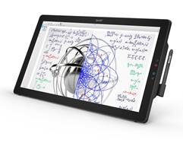 | Display SMART Podium Interattivo cod SP624 | Display SMART Podium Interattivo cod SP624 | Lo schermo interattivo con penna SMART Podium consente a istruttori e professionisti di presentarsi mentre scrivono note o illustrazioni con una penna senza fili sullo schermo tattile da 24''. Affrontando il pubblico mentre si proietta su un ampio display, i relatori possono porre domande, valutare la comprensione e adattare le loro presentazioni a guidare i concetti chiave di casa. | 1 | 2,316.78 € | 2,316.78 €
KK-LIM-GENIUS-4TI82 | 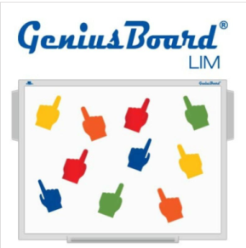 | LIM GeniusBoard® 4TI82 | LIM GeniusBoard® 4TI82 | La LIM GeniusBoard® utilizza un’innovativa tecnologia infrarossi LED che consente l’utilizzo della lim fino a 10 tocchi e utenti simultanei! La LIM Know K. GeniusBoard utilizza la particolare tecnologia infrarossi che consente l’utilizzo della lim fino a 10 utenti simultanei pur con estrema precisione, avendo un’elevata velocità di traccia ed una superficie di lavoro estremamente resistente e duratura nel tempo. La superficie della lavagna è in acciaio ceramicato, un materiale antiriflesso, antigraffio e resistente agli urti. Inoltre, proprio per le sue peculiarità è ideale per essere utilizzata anche con i pennarelli a secco ed è ripulibile con il cancellino in dotazione. La LIM può essere utilizzata da 10 utenti simultaneamente*, indifferentemente con le dita, con le penne stilo o con il cancellino. La scrittura di 10 utenti contemporanei è rapida e precisa e può avvenire su tutta la superficie della LIM o porzionando la superficie in 6- 4 o 2 aree e ciascuna con un suo colore differente. La gestione delle immagini con 10 tocchi consente di allargare, rimpicciolire, spostare e ruotare anche più oggetti contemporaneamente. Il Software GeniusTouch GeniusTouch è il software in dotazione con la lavagna Know K., è un software didattico estremamente intuitivo e facile da usare che fornisce innumerevoli risorse e immagini modificabili per creare lezioni interattive con la lavagna GeniusBoard. Il software può, inoltre, essere utilizzato per scrivere, evidenziare o effettuare annotazioni su qualsiasi applicativo presente sul pc. Consente altresì in ogni momento di salvare, stampare o inviare via e-mail le lezioni create (per maggior dettagli vedi scheda tecnica GeniusTouch), nonché l’esportazione in vari formati compreso lo standard CFF (Common File Format) .iwb. | 1 | 969.90 € | 969.90 €
KK-SMARTKAPP42 |  | Lavagna Collaborativa SMART KAPP 42 | Lavagna Collaborativa SMART KAPP 42 | Lavagna Collaborativa Smart Kapp 42 funzioni di Bluetooth tra studenti, in presenza o a casa. Dimensioni ridotte da 42". Misure fisiche: cm 59*9,5*110 Area Attiva 91*56,5 completa di vassoio porta cancellimo e porta penne | 1 | 198.99 € | 198.99 €
KK-EB-680 | 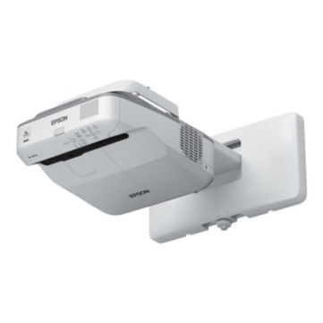 | Videoproiettore EPSON EB-680 | Videoproriettore EPSON EB-680 | Vivacizza l'aula scolastica con uno schermo dalle dimensioni massime di 93 pollici che usa la tecnologia 3LCD, per visualizzare i contenuti di formazione. L'ottica ultra-corta, insieme alla resa luminosa di 3.500 lumen e alla risoluzione XGA, consente a EB-680 di proiettare immagini di grandi dimensioni da una distanza ravvicinata, riducendo al minimo le ombre e i riflessi. Grazie a un rapporto di contrasto di 14.000: 1 e all'ingresso HDMI, le immagini proiettate risulteranno nitide e ben definite agli occhi degli studenti. Immagini luminose e di alta qualità La tecnologia Epson 3LCD assicura immagini di alta qualità con una resa luminosa dei colori pari a quella del bianco, per proiezioni vivaci e brillanti anche in pieno giorno e colori tre volte più luminosi rispetto ai principali videoproiettori della concorrenza1. Costi ridotti Grazie alla maggiore affidabilità e alla lunga durata della lampada (fino a 10.000 ore) in modalità Economy, è possibile proiettare immagini per un periodo prolungato. Apprendimento avanzato La funzionalità Split Screen consente di visualizzare due tipi di contenuti contemporaneamente senza compromettere la qualità. Il controllo rimane tuttavia nelle mani degli insegnanti, che possono scegliere quali contenuti visualizzare grazie alla funzione Moderatore. Connettività wireless opzionale Con la connettività wireless, i contenuti possono essere facilmente visualizzati da numerosi dispositivi mobili e da Google Chromebooks mediante l'app iProjection2. Compatibilità con document camera Mediante il collegamento della document camera opzionale di Epson è possibile mostrare all'intera classe immagini e oggetti 3D straordinariamente ricchi di dettagli con estrema facilità. | 1 | 1,651.43 € | 1,651.43 €
KK-EB-695Wi | 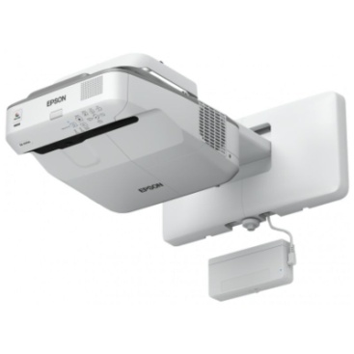 | Videoproiettore Interattivo EPSON EB-695WI | Videoproiettore Interattivo EPSON EB-695WI | Dispositivo interattivo dita e/o penne. Finger Touch con due penne interattive. La distanza di proiezione, dal piano della LIM alla lente, o specchio di proiezione, deve essere minore o uguale a 60 cm, per un’area di proiezione non inferiore ai 80 pollici riferita alla diagonale della area proiettata (aspect ratio 4:3) interna all’area attiva della LIM. Per motivi di sicurezza la staffa di supporto del proiettore deve essere proprietaria (non artigianale) e certificata per l'utilizzo nella configurazione proposta sia dal produttore della LIM o del dispositivo interattivo, che dal produttore del videoproiettore. E’ necessaria la Certificazione CE e indicazione del massimo carico sopportato alla distanza massima. | 1 | 2,831.88 € | 2,831.88 €
KK-NEC-UM361X | 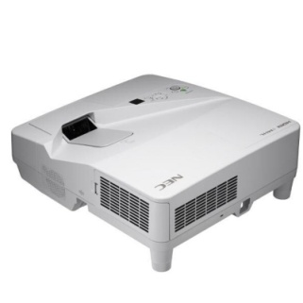 | Videoproiettore NEC UM361X | Videoproiettore NEC UM361X | Ottenere alte prestazioni mentre l’ambiente viene salvaguardato. Funzioni Eco Avanzate aiutano ad abbassare notevolmente i Suoi costi d’esercizio senza compromettere la qualità e la flessibilità. Meno ombra ed abbagliamento danno più spazio al presentatore per coinvolgere il Suo pubblico e migliorano l’esperienza con le lavagne interattive. La serie UM è particolarmente adatta ad aule e sale riunione di piccole a medie dimensioni. | 1 | 1,324.31 € | 1,324.31 €
 | Mobiletti ricarica
Cod. MEPA | PRODOTTO | DESCRIZIONE BREVE | LINK SCHEDA PRODOTTO | LINEE GUIDA SINTETICHE | Q.tà | Prezzo Unitario | TOTALE
KK-TEACHBUS-SIX | 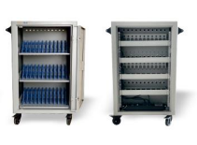 | TeachBus Six Mobile ricarica notebook e tablet | TeachBus Six Mobile ricarica notebook e tablet | TeachBus è un’unità di ricarica/conservazione per 36 dispositivi: notebook max 15,6”/netbook/tablet. Il sistema è dotato di timer programmabile per impostare fasi di ricarica dei dispositivi. Il carrello ha due porte anteriori per l’accesso al vano del dispositivo e due porte con sistema di chiusura in sicurezza per l’accesso al vano di ricarica (o in acciaio a seconda del modello). TeachBus è un carrello facile da usare e facile da trasportare con l’ausilio di 4 ruote con freno e due impugnature ergonomiche in plastica (o in acciaio a seconda del modello). Il TeachBus è dotato di due ventole per la circolazione forzata di aria e feritoie per la circolazione naturale dell’aria. Le unità elettriche possono essere alimentate tramite il Power Management sequencer, sistema opzionale che permette di regolare la ricarica anche per gruppi di prese Dotato di piano superiore per un comodo utilizzo di un notebook o di un proiettore o di accessori quali stampanti o scanner. | 1 | 1,171.51 € | 1,171.51 €
 | HARDWARE CONNETTIVITÀ
Cod. MEPA | PRODOTTO | DESCRIZIONE BREVE | LINK SCHEDA PRODOTTO | LINEE GUIDA SINTETICHE | Q.tà | Prezzo Unit. Con IVA | TOTALE
KK-MN384-CO19 |  | Majornet - MN384 | Majornet - MN384 | Funzioni generali: • protezione completa della rete interna (firewall), con possibilità di pubblicare su Internet (esporre) servizi, in modo selettivo • separazione, su porte diverse, di reti interne diverse (rete uffici: Presidenza, Segreteria; reti didattiche: Laboratori, LIM), anche nel caso si utilizzi un unico accesso Internet (es. ADSL) • governo delle attività Internet degli utenti interni, riconoscendoli per nome utente (e non solo per indirizzo IP) • modalità di accesso ad Internet differenziate, ad es. per uffici, docenti, alunni • limitazione della navigazione per fasce orarie, per tempo massimo di navigazione e traffico massimo di navigazione • configurabile in lingua italiana attraverso pagine web • funzioni di Network Controller, Wi-Fi Network Management, Hotspot Controller, VPN concentrator | 1 | 2,353.38 € | 2,353.38 €
 | PC - NOTEBOOK
Cod. MEPA | PRODOTTO | DESCRIZIONE BREVE | LINK SCHEDA PRODOTTO | LINEE GUIDA SINTETICHE | Q.tà | Prezzo Unit. Con IVA | TOTALE
KK-LEN-V15-IKB | 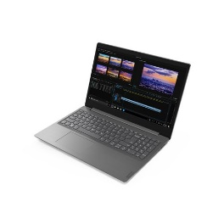 | Notebook Lenovo V15-IKB 15,6" WIN 10 PRO | Notebook Lenovo V15-IKB 15,6" WIN 10 PRO | Notebook 15,6’’ Core i3-7020U, SSD da almeno 120 GB, RAM 4 GB, Window 10 Home Lan (rj45)Ethernet 10/100/1000 - Bluetooth Sì Versione 4,1 2xPorte USB 3.0, HDMI DVD±RW Certificazioni ENERGY STAR® 5.0-compliant RoHS-compliant. | 1 | 497.00 € | 497.00 €
KK-AS-X509JA-J027T |  | Notebook Asus 15 X509JA-EJ027T 15,6" WIN10 HOME | Notebook Asus 15 X509JA-EJ027T 15,6" WIN10 HOME | Notebook 15,6’’ Core i3-10051G1, HHDD 256GB SSD, RAM 8 GB, Window 10 Home Lan (rj45)Ethernet 10/100/1000 - Bluetooth Sì Versione 4,1 2xPorte USB 3.0, HDMI DVD±RW Certificazioni ENERGY STAR® 5.0-compliant RoHS-compliant. | 1 | 584.14 € | 584.14 €
KK_ SI_G1.92.10.05 |  | PC All In One - Productiva ONE 21,5" | PC All In One - Productiva ONE 21,5" | PC Allinone 21,5" Pentium Gold G5400 RAM 4GB HHDD 240GB SSD | 1 | 590.48 € | 590.48 €
KK-S-CBOX-G3 | 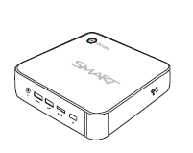 | SMART CHROMEBOX G3 | SMART CHROMEBOX G3 | Il tuo Chrome sul display! Accedi al Google Play Store e alle tue app sul display, senza la necessità di un Chromebook. Interagisci facilmente con i contenuti, inclusi inchiostro e tocco, solo con i display SMART Board. | 1 | 420.90 € | 420.90 €
 | TABLET
Cod. MEPA | PRODOTTO | DESCRIZIONE BREVE | LINK SCHEDA PRODOTTO | LINEE GUIDA SINTETICHE | Q.tà | Prezzo Unit. Con IVA | TOTALE
KK-TAB-10-LEN-LTE | 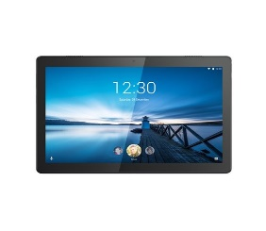 | Tablet Lenovo TAB M10 10.1" - ANDROID 9.0 | Tablet Lenovo TAB M10 10.1" - ANDROID 9.0 | TABLET LENOVO TAB M10 ZA4H0021SE - DIMENSIONE 10" IPS - PROCESSORE: SDM429 4-CORE 2.0GHZ - RAM: 2GB - STORAGE: 32GB - SCHEDA SIM: SI LTE - SISTEMA OPERATIVO: ANDROID 9.0 | 1 | 250.00 € | 250.00 €
 | TAVOLETTE GRAFICHE
Cod. MEPA | PRODOTTO | DESCRIZIONE BREVE | LINK SCHEDA PRODOTTO | LINEE GUIDA SINTETICHE | Q.tà | Prezzo Unit. Con IVA | TOTALE
KK-WAC-CDS-810S |  | Tavoletta Wacom Bamboo Slate COD CDS-810S | Tavoletta Wacom Bamboo Slate COD CDS-810S | COLORE DEL PRODOTTO GREY, ORANGE - REQUISITI DI SISTEMA - COMPATIBILITÀ SISTEMA OPERATIVO MAC SI - DIMENSIONI E PESO PROFONDITÀ 254 MM – ALTEZZA 7 MM – LARGHEZZA 330 MM - PESO PENNA 17 G - PESO DEL TABLET 472 G - CONTENUTO DELL'IMBALLO CAVI INCLUSI MICRO-USB - GUIDA RAPIDA SI TABLET TECNOLOGIA DI CONNESSIONE WIRED/WIRELESS TABLET INPUT TYPE PEN PENNA LIVELLI DI PRESSIONE 1024 PENNA INCLUSA SI PENNA SENZA FILI SI | 1 | 250.00 € | 250.00 €
KK-WAC-CTL-672-S |  | Tavoletta Wacom One by COD CTL-672-S | Tavoletta Wacom One by COD CTL-672-S | COLORE DEL PRODOTTO BLACK, RED - REQUISITI DI SISTEMA USB RICHIESTO SI - COMPATIBILITÀ SISTEMA OPERATIVO MAC SI - SISTEMA OPERATIVO WINDOWS SUPPORTATO SI - DIMENSIONI E PESO PROFONDITÀ 189 MM – ALTEZZA 8.7 MM – LARGHEZZA 277 MM PESO PENNA 9 G - PESO DEL TABLET 436 G - CONTENUTO DELL'IMBALLO NUMERO DI PENNINI 3 - CAVI INCLUSI MICRO-USB GUIDA RAPIDA SI – TABLET WORKING AREA 216 X 135 MM - TECNOLOGIA DI CONNESSIONE WIRED – RISOLUZIONE 2540 LPI - INTERFACCIA DISPOSITIVO USB - TABLET INPUT TYPE PEN PENNA LIVELLI DI PRESSIONE 2048 - PENNA INCLUSA SI - BATTERY FREE PEN SI - PENNA SENZA FILI SI | 1 | 99.31 € | 99.31 €
 | PIATTAFORME DIDATTICHE
Cod. MEPA | PRODOTTO | DESCRIZIONE BREVE | LINK SCHEDA PRODOTTO | LINEE GUIDA SINTETICHE | Q.tà | Prezzo Unit. Con IVA | TOTALE
GBISCUOLE |  | GeniusBoard® Impari | GeniusBoard® Impari | La piattaforma GeniusBoard® Impari nasce per rispondere all’esigenza della Scuola 4.0 di offrire un ventaglio di funzioni strettamente didattiche, innovative, divertenti, coinvolgenti e facilmente utilizzabili da docenti e studenti di ogni ordine e grado. L’obiettivo è di consentire un lavoro collaborativo tra gli attori della didattica per favorire un approccio di cooperative learning. La piattaforma GeniusBoard® Impari, per le sue caratteristiche tecniche intrinseche, è comodamente accessibile a tutti, senza installazione di app o di plug-in. Le varie funzioni a disposizione (più di 70) sono progettate per il massimo coinvolgimento degli studenti nel processo di apprendimento e fanno leva sulle principali novità metodologiche in campo didattico: flipped classroom, BYOD, realtà virtuale, apprendimento collaborativo, rubriche di valutazione, inclusione, gamification, videoconferenze sono tutte tematiche “calde” del mondo della scuola di oggi che GeniusBoard® Impari sfrutta al meglio come leva di successo. | 1 | 1,464.00 € | 1,464.00 €
 | STRUMENTI PER LA SICUREZZA
Cod. MEPA | PRODOTTO | DESCRIZIONE BREVE | LINK SCHEDA PRODOTTO | LINEE GUIDA SINTETICHE | Q.tà | Prezzo Unit. Con IVA | TOTALE
KK_RIL_TERM | 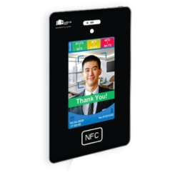 | Rilevatore termico intelligente | Rilevatore termico intelligente | Il rilevatore termico intelligente HANSHIN si avvale del concetto di temperatura termica, infrarossa, ambientale e del concetto di funzionalità AI. Misura della temperatura corporea eseguita in 2 secondi. Questo sistema è vantaggioso per la scansione rapida, nessun errore umano e alta privacy Attiva automaticamente l'avviso di sistema se la temperatura corporea supera la soglia. La connessione a Internet e al sistema CMS con crittografia semplifica la registrazione, il monitoraggio, l'esecuzione di analisi e statistiche CPU/ OS: Cortex - A7 Quad Core 1.2GHz /Android 7.1 – Schermo: 10.2” - Sensore di misura: Termico, ottico, infrarosso - Connettività: NFC, Wi-Fi, LAN x1 ,USB x2 – Consumi: 12W – Temp. Esercizio da 10 a 40°C – dimensioni: L38*H24cm- Temp. Conservazione: da -10° 60°C – peso: Kg. 1,5 – Distanza di misurazione: 10/35 cm. | 1 | 878.40 € | 878.40 €
KK-MDT-90C |  | Termometro Infrarosso MDT-90C | https://kkshopping.it/home/195-rilevatore-termico-intelligente.html | Intervallo di temperatura visualizzata:32C~43.0C Protezione contro la penetrazione di liquidi:IPXO Tempo di misurazione: inferiore a: 1 second Modalità di visualizzazione: LCD display Dati di memoria: 30 groups Unità di temperatura: 2 modalità Celsius (C)Fahrenheit (F) Resolution: 0 .1C Gestione energetica: Spegnimento intelligente Controllo a bassissimo consumo energetico Display di potenza: Promemoria a bassa potenza Alimentazione: DC3 V (batterie 2AAA) Spegnimento automatico dopo 8 secondi senza segnale | 1 | 109.80 € | 109.80 €
KK-JT-66K | 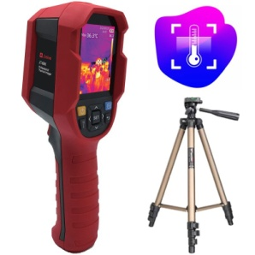 | Termometro a infrarossi | Termometro a infrarossi | Durevoli da usare, facili da installare e lavorare, possono essere controllati in modo flessibile, riducendo gli investimenti del personale. In secondo luogo, nel caso di un gran numero di persone, è possibile eseguire anche il rilevamento rapido e lo screening. Ad esempio, è possibile contare 60 persone in un minuto e 3000 persone in 50 minuti. La soluzione è semplice da implementare e pronta per l'uso. Installazione veloce, bassi costi di manodopera, alta precisione, passaggio rapido, sicurezza per il controllore, allarme per alta temperatura, tracciamento automatico dei punti ad alta temperatura. | 1 | 1,220.00 € | 1,220.00 €
 | END

